NYEK
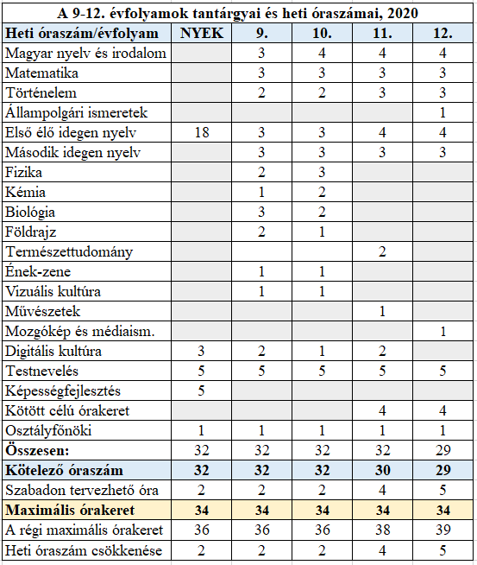
5 1015 23 07 Turisztikai technikus - Idegenvezető szakmairány |  |  |  |  |  |  |  |  |  |  |  |  | 31
Óraterv a kerettantervek alapján készült helyi tantervhez – 5 1015 23 07 Turisztikai technikus |  |  |  |  |  |  |  |  |  |  |  |  | 36

Tantárgyak |  | 9/Kny évfolyam | 9. évfolyam | 10. évfolyam | 11. évfolyam | 12. évfolyam | heti 9kny-12. évfolyam | éves 9kny-12. évfolyam | heti 13. évfolyam | éves 13. évfolyam | éves 9kny-13. óraszám összesen
Közismereti oktatás | Magyar nyelv és irodalom | 2 | 4 | 5 | 3 | 3 | 17 | 597 |  | 0 | 597
 | Idegen nyelv I. (német) | 18 | 5 | 5 | 4 | 3 | 35 | 1260 |  | 0 | 1260
 | Idegen nyelv II. (angol) |  | 2 |  |  | 2 | 4 | 144 |  | 0 | 144
 | Célnyelvi civilizáció |  | 1 | 1 | 1 | 1 | 4 | 139 |  | 0 | 139
 | Matematika | 3 | 3 | 3 | 3 | 3 | 15 | 525 |  | 0 | 525
 | Történelem | 2 | 3 | 3 | 2 | 2 | 12 | 422 |  | 0 | 422
 | Állampolgári ismeretek |  | 0 | 0 | 0 | 1 | 1 | 36 |  | 0 | 36
 | Digitális kultúra | 3 | 1 | 0 | 0 | 0 | 4 | 144 |  | 0 | 144
 | Testnevelés | 5 | 4 | 4 | 3 | 3 | 19 | 684 |  | 0 | 684
 | Osztályfőnöki | 1 | 1 | 1 | 1 | 1 | 5 | 180 |  | 0 | 180
 | Kötelező komplex természettudományos tantárgy |  | 3 | 0 | 0 | 0 | 3 | 108 |  | 0 | 108
 | Ágazathoz kapcsolódó tantárgy: pl.fizika, kémia, biológia, idegen nyelv |  | 0 | 2 | 2 | 0 | 4 | 144 |  | 0 | 144
 | Érettségire felkészítő tantárgy |  | 0 | 0 | 2 | 2 | 4 | 144 |  | 0 | 144
 | Pénzügyi és vállalkozói ismeretek |  | 0 | 1 | 0 | 0 | 1 | 36 |  | 0 | 36
 | Összes közismereti óraszám | 34 | 27 | 25 | 21 | 21 | 128 | 4563 | 0 | 0 | 4563
 | Kiosztandó közismereti óraszám | 34 | 27 | 25 | 20 | 20 | 92 | 4527 | 6 | 186 | 4713
Turizmus-vendéglátás ágazati alapoktatás |  | 0 | 7 | 9 | 0 | 0 | 576 | 576 |  |  | 576
Turizmus-vendéglátás ágazati alapoktatás kiosztott |  | 0 | 7 | 9 | 0 | 0 | 576 | 576 |  |  | 576
Munkavállalói ismeretek | Munkavállalói ismeretek |  | 0.5 |  |  |  | 18 | 18 |  |  | 18 | Nyelvi előkészítő évfolyam óraszámai a szakgimnáziumban
Turizmus-vendéglátás alapozás | A munka világa |  | 1.5 |  |  |  | 54 | 54 |  |  | 54 | Tantárgyak | óraszám/hét
 | IKT a vendéglátásban |  | 1 | 1 |  |  | 72 | 72 |  |  | 72 | Idegen nyelv | 18
 | Termelési, értékesítési és turisztikai alapismeretek |  | 4 | 8 |  |  | 432 | 432 |  |  | 432 | Testnevelés és sport | 5
Turisztikai technikus - szakmairány: Idegenvezető heti óraszám |  | 0 | 0 | 0 | 14 | 14 | 28 | 1008 | 24 | 744 | 1752 | Digitális kultúra | 3
Turisztikai technikus - szakmairány: Idegenvezető kiosztott óraszám |  | 0 | 0 | 0 | 13 | 13 | 26 | 936 | 20 | 620 | 1556 | Képességfejlesztés (helyi tantervben meghatározottak szerint) | 3
Turisztikai technikus - középszintű képzés | Beszerzés és értékesítés |  |  |  | 2 | 1 | 3 | 108 |  | 0 | 108 | Osztályfőnöki | 1
 | Üzleti kalkuláció és költséggazdálkodás |  |  |  | 6 | 7 | 13 | 468 |  | 0 | 468 | Összesen | 30
 | Speciális szolgáltatások |  |  |  | 2 | 2 | 4 | 144 |  | 0 | 144
 | Reklám és vásárlásösztönzés, ügyfél- kapcsolatok |  |  |  | 1 | 2 | 3 | 108 |  | 0 | 108
 | Adminisztráció és elszámolás |  |  |  | 2 | 1 | 3 | 108 |  | 0 | 108
Turisztikai technikus - Idegenvezető | Idegenvezetés |  |  |  |  |  | 0 | 0 | 9 | 279 | 279
 | Turizmusmarketing és protokoll |  |  |  |  |  | 0 | 0 | 4 | 124 | 124
 | Országismeret idegen nyelven |  |  |  |  |  | 0 | 0 | 7 | 217 | 217
Szabadon tervezhető órakeret (közismeret) |  | 0 | 0 | 0 | -1.0 | -1.0 | -2 | -72 | 6 | 186 | 114
Tanítási hetek száma |  |  | 36 | 36 | 36 | 31/36 |  |  | 31 |  |  |  | 6809
Éves összes óraszám |  | 1224 | 1224 | 1224 | 1224 | 1215 |  | 6111 | 1054 |  | 5905
Kiosztott órakeret/hét |  | 34 | 34 | 34 | 34 | 34 |  |  | 20
Rendelkezésre álló órakeret/hét |  | 34 | 34 | 34 | 34 | 34 |  |  | 34
Idegen nyelven tanított tantárgyak óraszáma
 | Egybefüggő szakmai gyakorlat |  |  |  | 175 | 200 | 375

Célnyelven tanított tantárgyak száma |  | 2 | 6 | 4 | 6 | 6 |  | 6075
Célnyelven tanított tantárgyak óraszáma |  | 20 | 11 | 11 | 12 | 10 |  | 2304 | 37.9%

